상품제안서
리유저블컵, 대나무 섬유컵 400ml | 상품코드: F22322

 |  |  |  |  |  |  | 02-412-0044 | www.easy1.co.kr
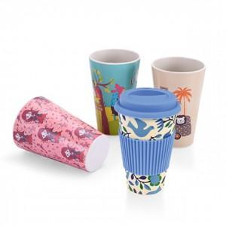

【상세/제작정보】 | 디자인 1도 추가마다 비용 발생되오니 주문전 문의 필수입니다!

【인쇄/포장옵션】 | 풀칼라 / 포장불가능

【공급단가】 | 수량 | 500~ | 1,000~ | 3,000~ | 5,000~ | 10,000~
*VAT별도 | 단가 | 4,760원 | 4,590원 | 4,420원 | 4,250원 | 4,080원

【상품 URL】 | http://www.easy1.co.kr/src/goods_detail.php?gdno=22322

